地方債現在高
 | 43. 地方債現在高（人口１人当たり）

 | 時点 2020(R2)年度（毎年） |  |  |  |  |  |  | 平 均 値 |  |  |  | 363,642
 | 単位 円 |  |  |  |  |  |  | 標準偏差 |  |  |  | 138,297
 | 市町村名 | 指標 | 順位 |  | #REF! | 備考 | 市町村名 | 指標 | 順位 |  | #REF! | 備考

 | 市町村平均 | 363,642 |  | － |  |  | 八街市 | 262,939 |  | 41
 | 千葉市 | 717,289 |  | 1 |  |  | 印西市 | 126,385 |  | 53
 | 銚子市 | 460,760 |  | 15 |  |  | 白井市 | 338,121 |  | 28
 | 市川市 | 121,903 |  | 54 |  |  | 富里市 | 290,395 |  | 36
 | 船橋市 | 291,551 |  | 34 |  |  | 南房総市 | 676,125 |  | 2
 | 館山市 | 399,642 |  | 21 |  |  | 匝瑳市 | 450,458 |  | 18
 | 木更津市 | 245,378 |  | 42 |  |  | 香取市 | 555,159 |  | 5
 | 松戸市 | 243,281 |  | 43 |  |  | 山武市 | 405,149 |  | 19
 | 野田市 | 291,296 |  | 35 |  |  | いすみ市 | 464,558 |  | 14
 | 茂原市 | 453,185 |  | 16 |  |  | 大網白里市 | 330,667 |  | 31
 | 成田市 | 375,468 |  | 23 |  |  | 酒々井町 | 276,872 |  | 38
 | 佐倉市 | 178,867 |  | 50 |  |  | 栄町 | 363,767 |  | 24
 | 東金市 | 379,286 |  | 22 |  |  | 神崎町 | 333,145 |  | 30
 | 旭市 | 536,496 |  | 6 |  |  | 多古町 | 275,489 |  | 40
 | 習志野市 | 296,751 |  | 33 |  |  | 東庄町 | 337,797 |  | 29
 | 柏市 | 204,912 |  | 49 |  |  | 九十九里町 | 482,513 |  | 11
 | 勝浦市 | 517,419 |  | 8 |  |  | 芝山町 | 322,654 |  | 32
 | 市原市 | 167,951 |  | 52 |  |  | 横芝光町 | 469,594 |  | 13
 | 流山市 | 277,006 |  | 37 |  |  | 一宮町 | 276,622 |  | 39
 | 八千代市 | 237,261 |  | 44 |  |  | 睦沢町 | 451,947 |  | 17
 | 我孫子市 | 230,326 |  | 46 |  |  | 長生村 | 347,206 |  | 26
 | 鴨川市 | 584,790 |  | 4 |  |  | 白子町 | 403,123 |  | 20
 | 鎌ケ谷市 | 342,337 |  | 27 |  |  | 長柄町 | 507,154 |  | 9
 | 君津市 | 177,718 |  | 51 |  |  | 長南町 | 517,971 |  | 7
 | 富津市 | 356,702 |  | 25 |  |  | 大多喜町 | 493,678 |  | 10
 | 浦安市 | 208,956 |  | 48 |  |  | 御宿町 | 480,334 |  | 12
 | 四街道市 | 215,783 |  | 47 |  |  | 鋸南町 | 653,084 |  | 3
 | 袖ケ浦市 | 231,464 |  | 45

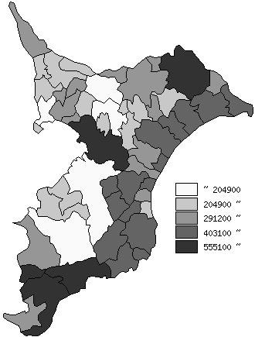
 | 市町村平均の推移
平成28年度 | 349753
平成29年度 | 349137
平成30年度 | 353188
令和元年度 | 356334
令和2年度 | 363642

《備 考》 ・資料出所 総務省「市町村別決算状況調」 ・算出方法 地方債現在高÷住民基本台帳人口(R3.1.1)

